Loss e Accuracy
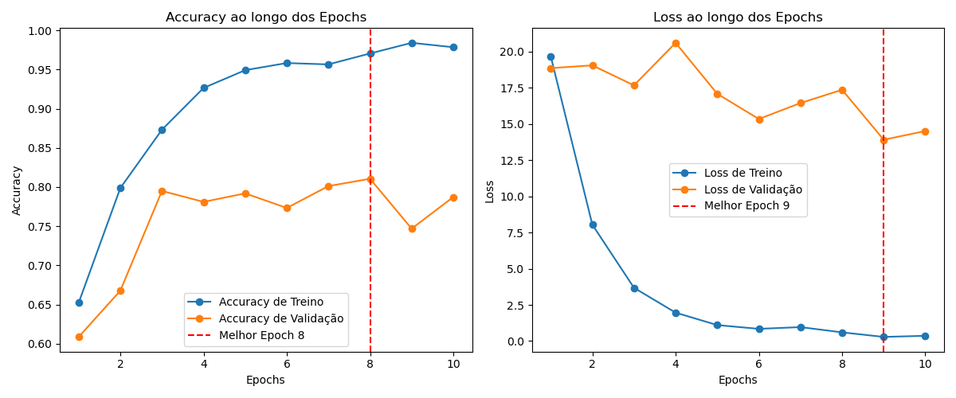

Matriz Confusão
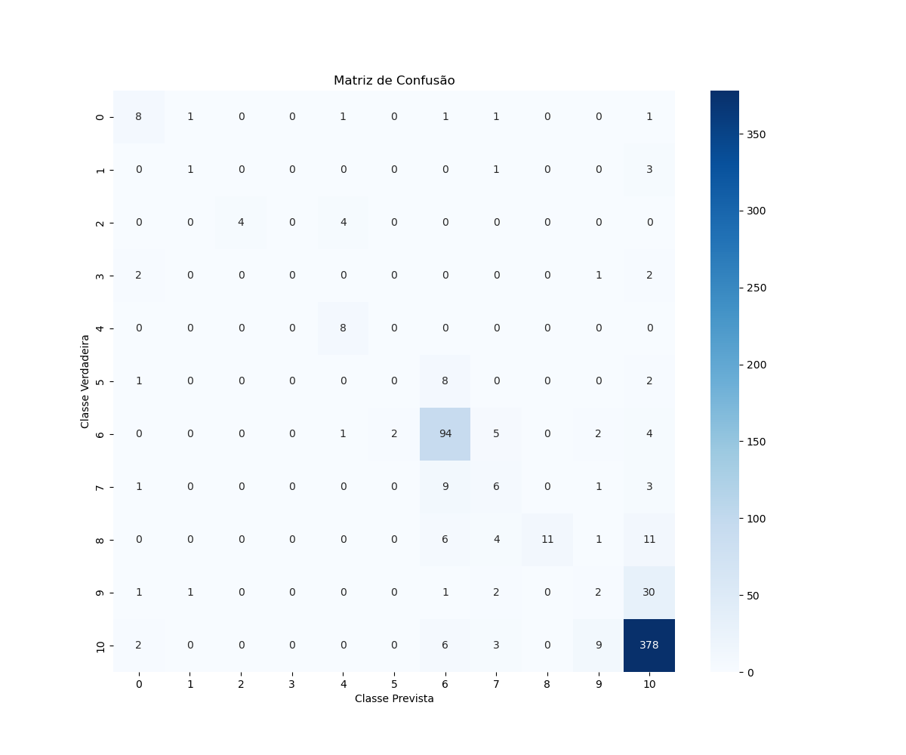

Accuracy
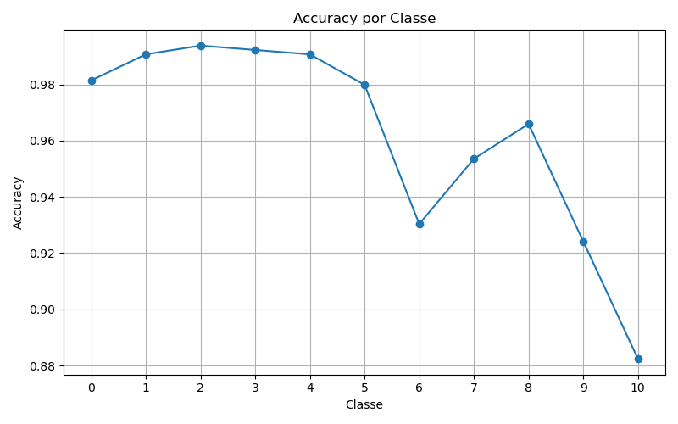

Precision
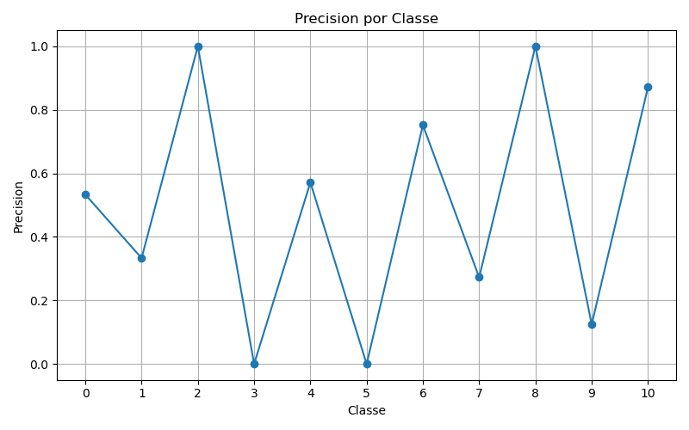

Recall
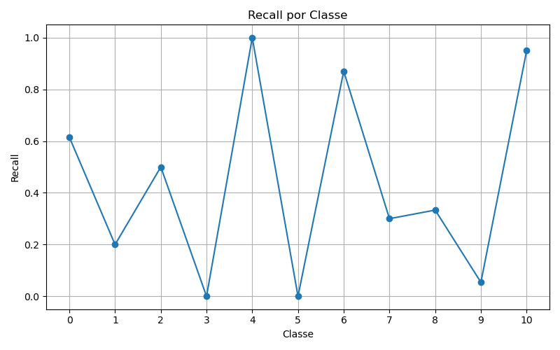

F1
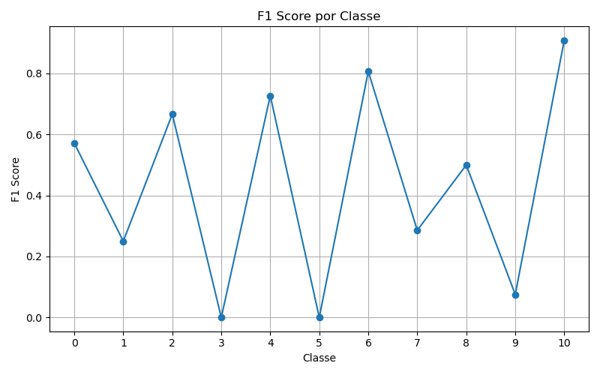

ROC
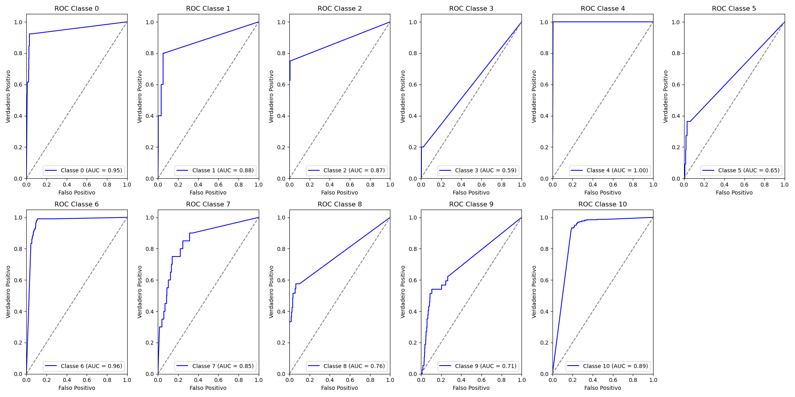
Classe | AUC
0 | 0.95
1 | 0.88
2 | 0.87
3 | 0.59
4 | 1
5 | 0.65
6 | 0.96
7 | 0.85
8 | 0.76
9 | 0.71
10 | 0.89

